CP01
 | CASO | Verificar que el sistema permita guardado de la ficha técnica por primera vez
 |  | VUCEPERPAM-8011 | CP01

 | ROL | Navegador: CHROME
 |  | Rol: Administrado.Supervisor

 | EVIDENCIA DEL CASO

 | P1. Ingresar al sistema VUCE CP 2.0 (Link Certificación) con el rol autorizado
 | P2. Ingresar al menú de opciones del sistema VUCE CP 2.0: "Gestión de la Nave"
 | P3. Ingresar a la subopcion "Ficha Técnica"
 | P4. Clic en el botón "Nueva Ficha"
 | P5. Ingresar al formulario de "Ficha Técnica"
 | P6. Clic en el botón "Guardar"
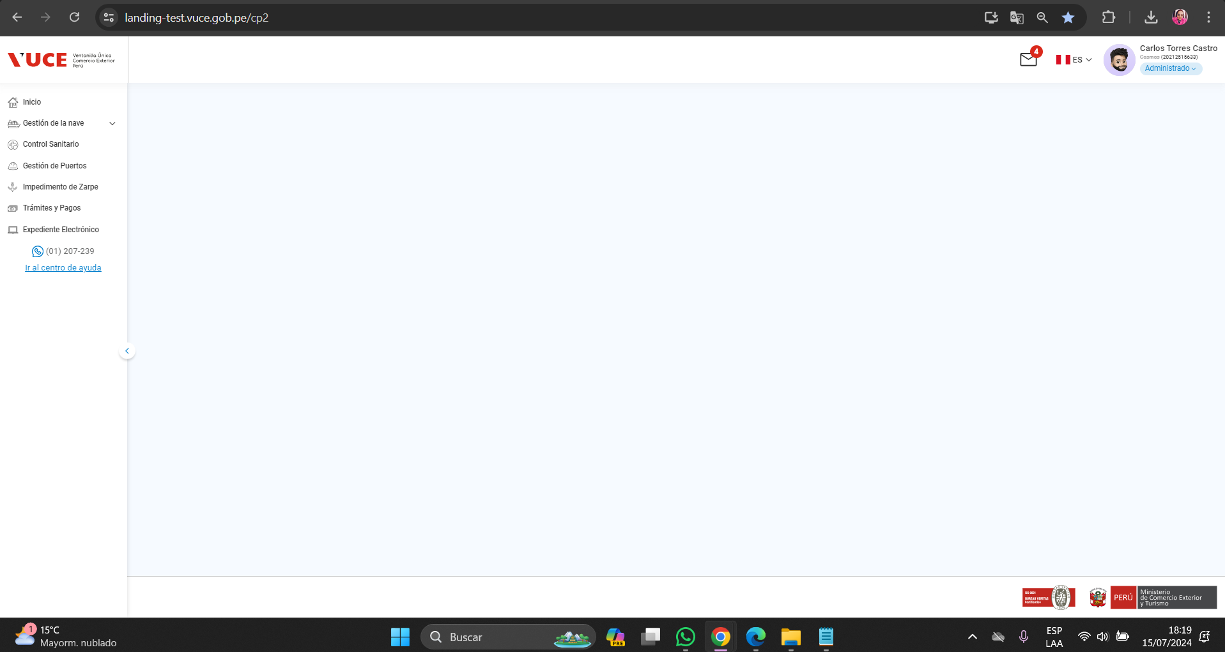

 | P4. Clic en el botón "Nueva Ficha"
 | P5. Ingresar al formulario de "Ficha Técnica"
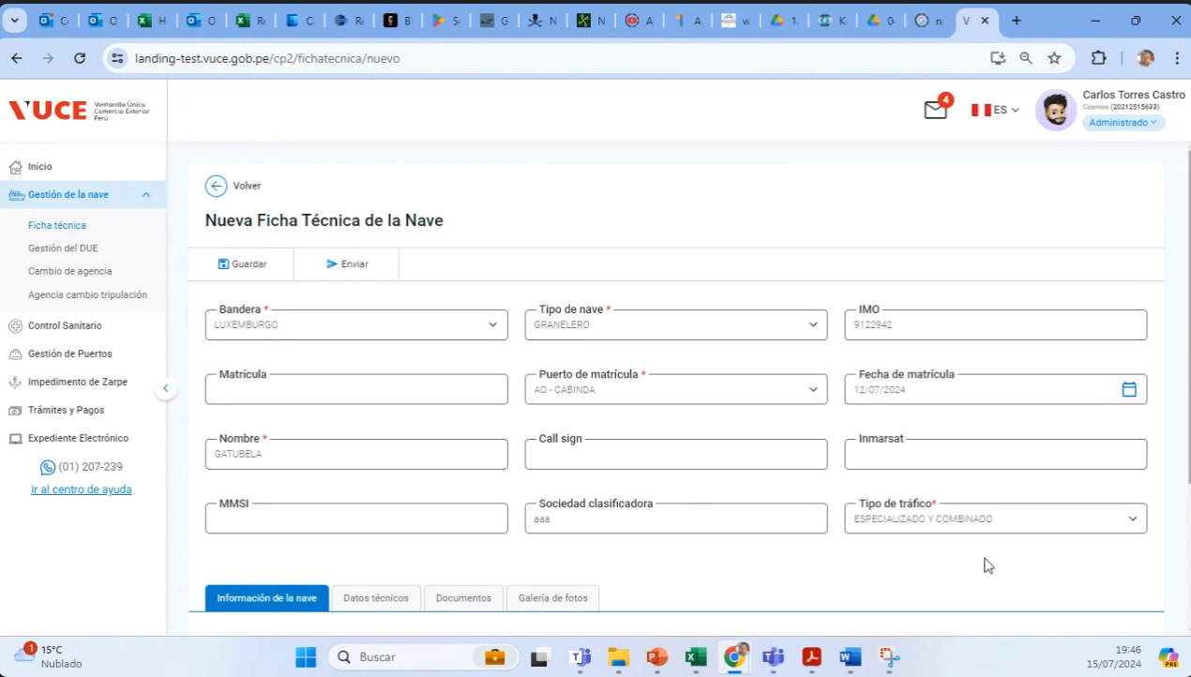

 | P6. Clic en el botón "Guardar"
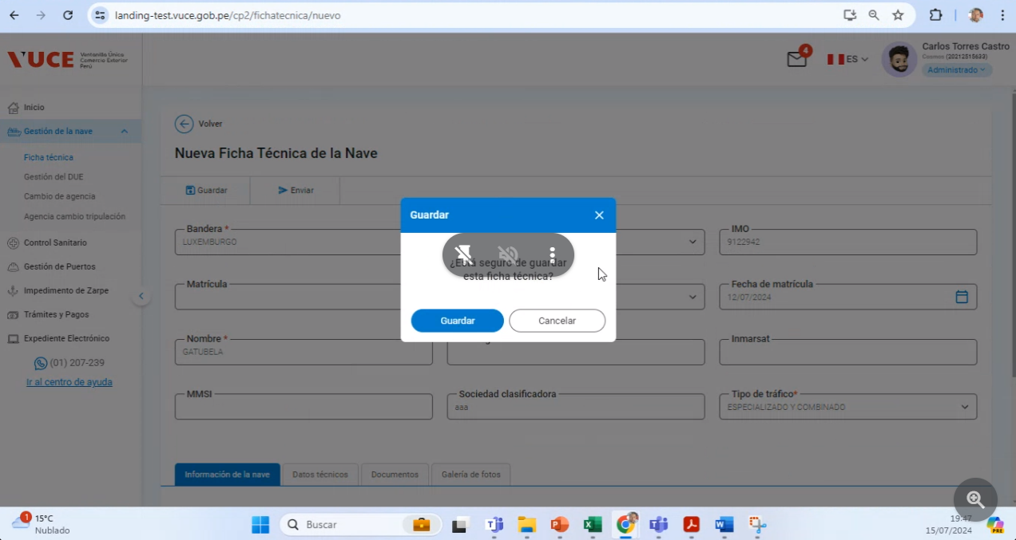

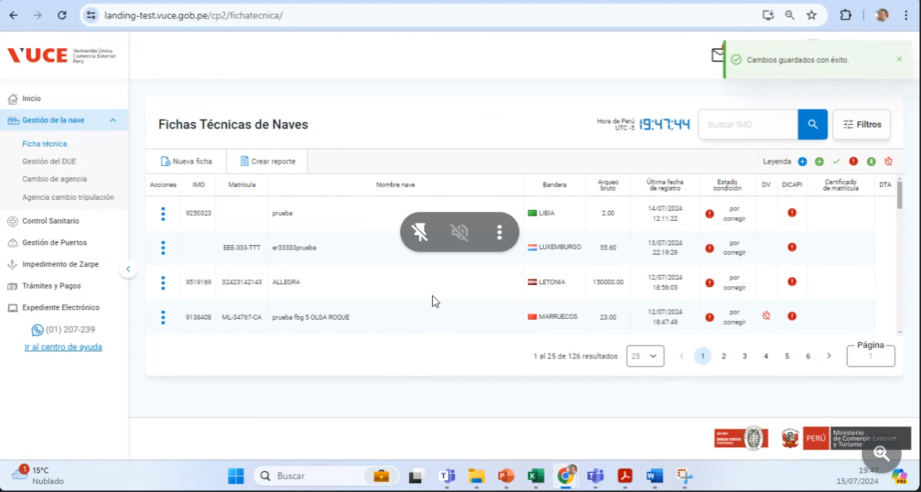

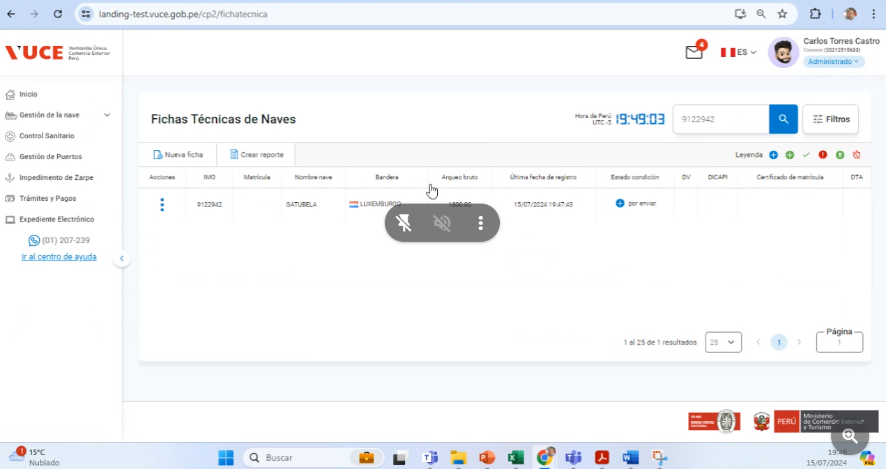

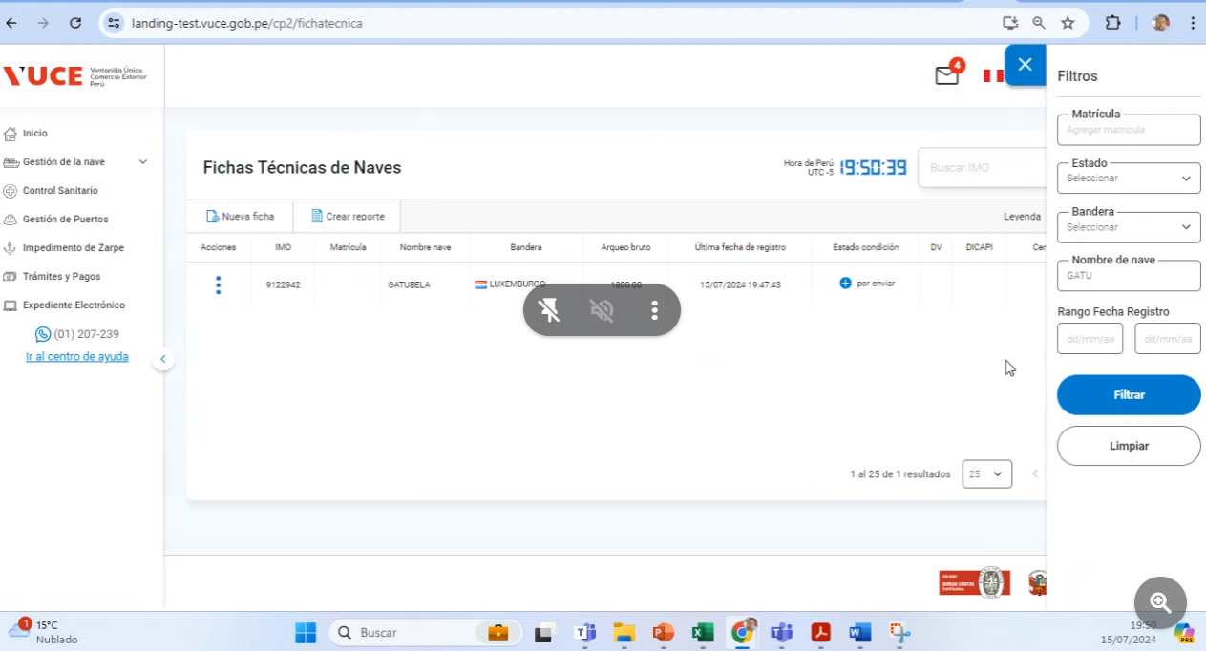

RESULTADO ESPERADO : |  | CONFORME

CP03
CASO | Verificar que el sistema permita guardado de la ficha técnica con estado ‘por corregir’.
 | VUCEPERPAM-8011 |  | CP03

ROL | Navegador: CHROME
 | Rol: Administrado.Supervisor

EVIDENCIA DEL CASO

P1. Ingresar al sistema VUCE CP 2.0 (Link Certificación) con el rol autorizado
P2. Ingresar al menú de opciones del sistema VUCE CP 2.0: "Gestión de la Nave"
P3. Ingresar a la subopcion "Ficha Técnica"
P4. Clic en el botón "Editar Ficha" en estado "Por Corregir"
P5. Ingresar al formulario de "Ficha Técnica"
P6. Clic en el botón "Guardar"

P4. Clic en el botón "Editar Ficha" en estado "Por Corregir"
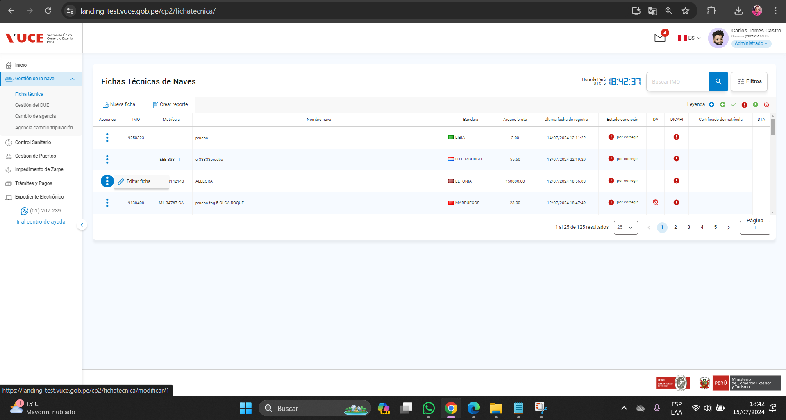

P5. Ingresar al formulario de "Ficha Técnica"
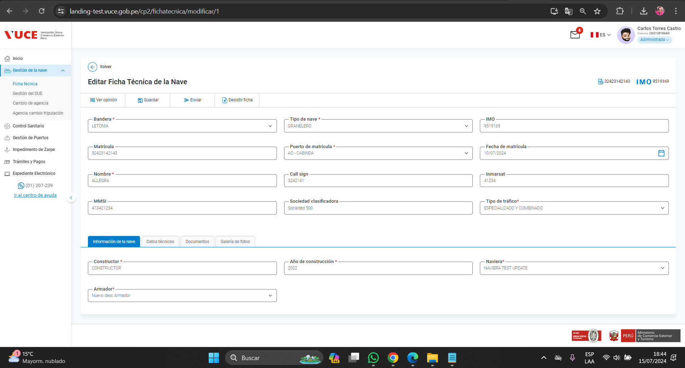

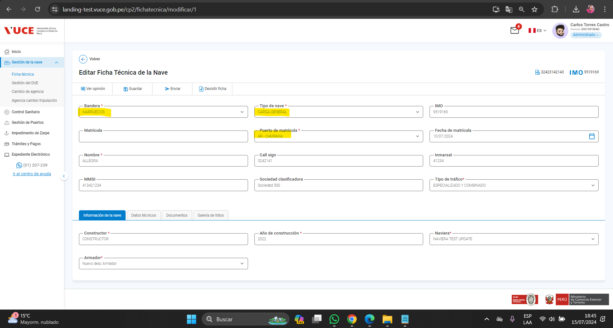

P6. Clic en el botón "Guardar"
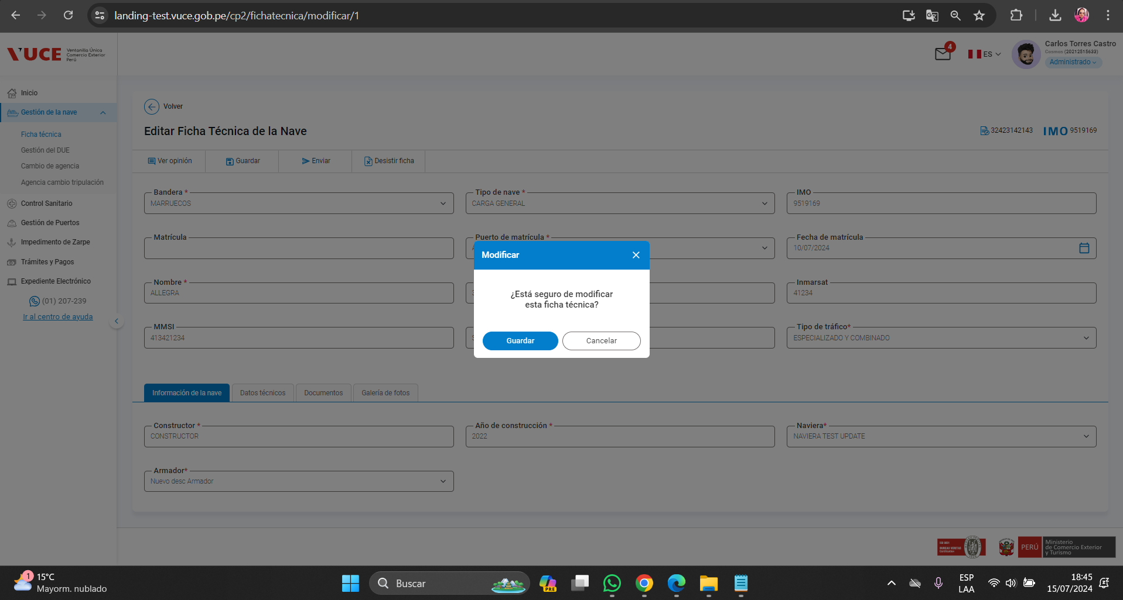

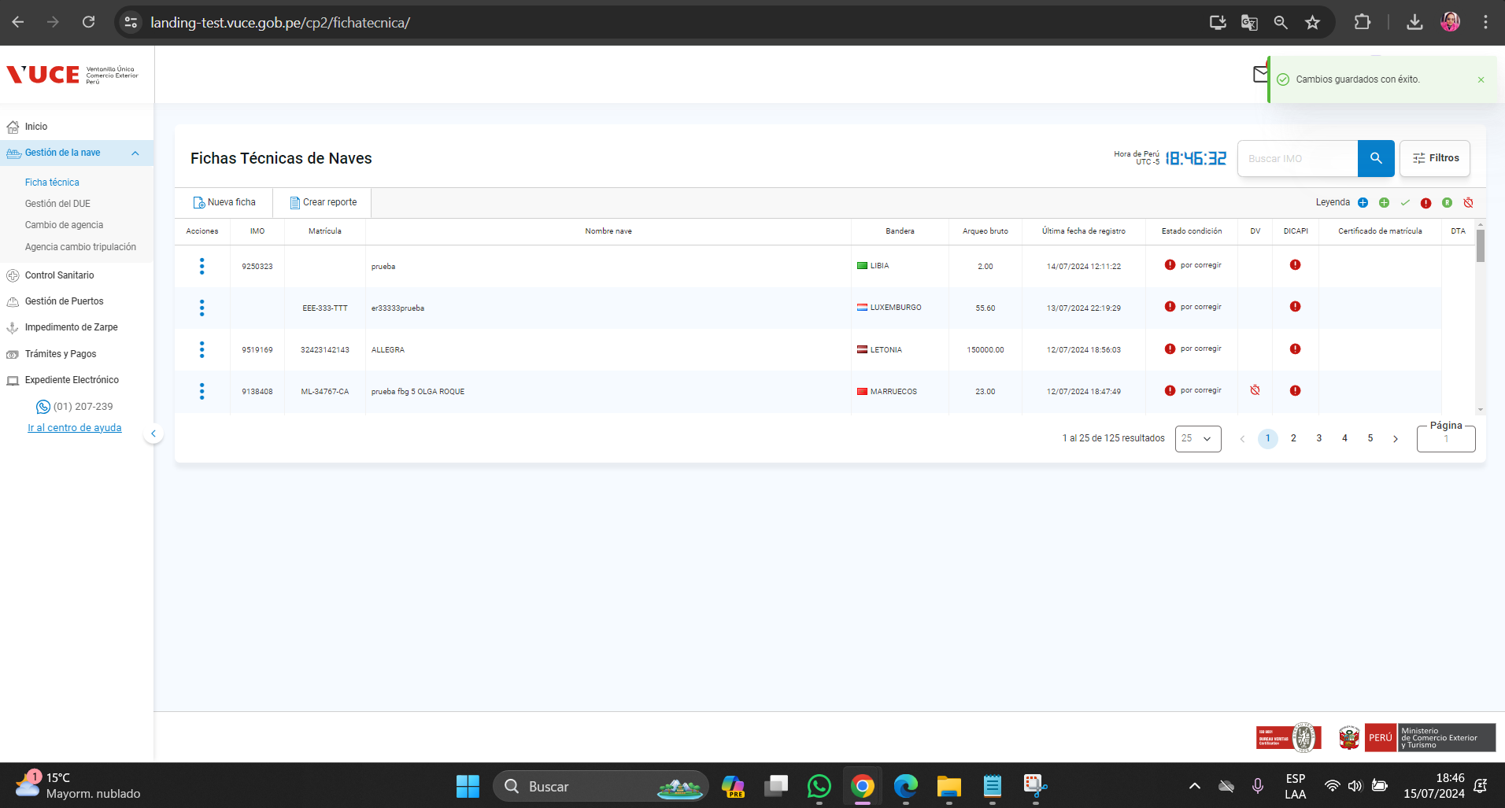

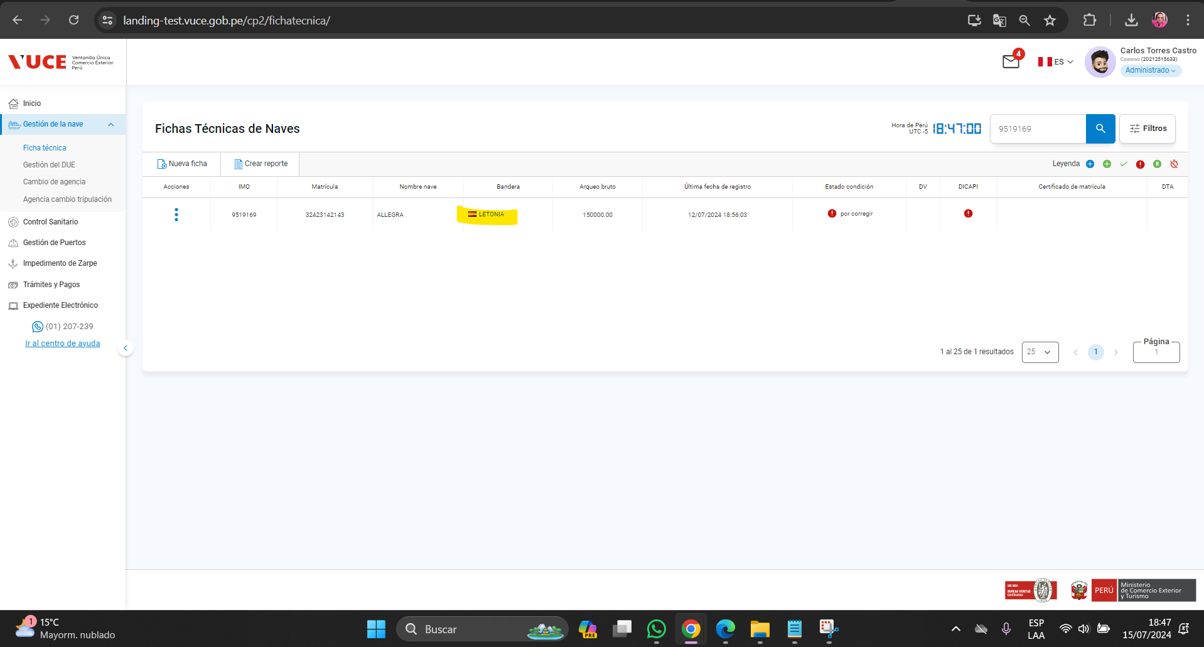

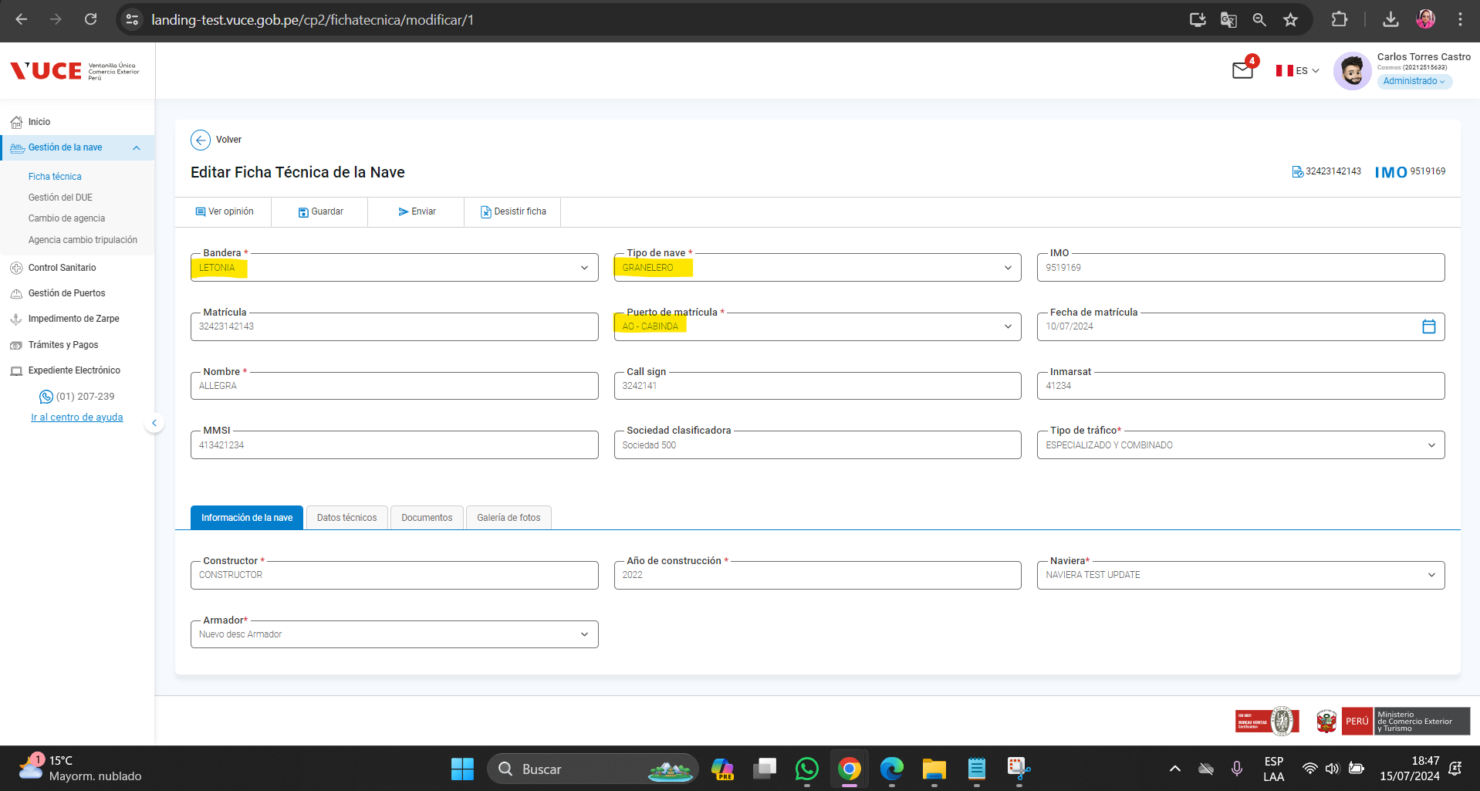

RESULTADO ESPERADO : |  | CONFORME

